Hoja1
 | EJERCICIO 3 TAREA 1 GEODINAMICA 2015-20 - Luis Alejandro Rodríguez Parra
En este libro de Excel se realiza un analisis de la velocidad relativa entre las placas India-Eurasia, para luego obtener la tasa de levantamiento del Plateau de Tibetan. El procedimiento utilizado es: Primero selecciones 10 puntos al azar en el borde de las dos placas (es decir donde comienza el Plateau) como se muestra en la Figura 1. Luego obtube la magnitud de la velocidad para cada uno de los puntos utilizando la ecuación 1 (Fowler,2005). Finalmente realice el promedio de dichos datos para obtener la velocidad promedio de la placa India-Eurasia

 |  |  |  |  |  |  |  | Velocidad Angular |  |  | Radio de la Tierra
 |  |  |  |  |  |  |  | W (deg/yr) = | 0.00000053 |  | R (cm) = | 637100000
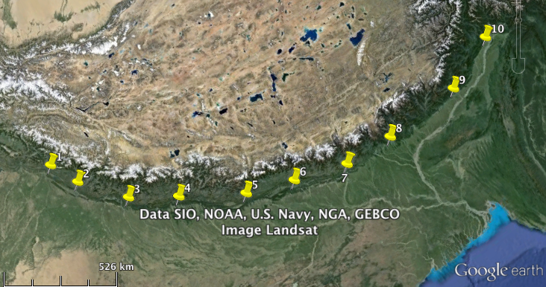

 |  | Imagen 1. Selección de Puntos, India-Eurasia

 |  |  |  | Ecuación 1. Formula para encontrar a

 |  |  |  | Ecuación 2. Formula para encontrar v

 |  | Latitud P | Longitud P | Latitud X | Longitud X | Latitud X Ra | Longitud X Ra | a (deg) |  | V (cm/yr)
 |  | 24.4 | 17.7 | 32.25 | 75.81 | 0.56286868377 | 1.3231341059 | 51.147137415 |  | 4.5894876624
 |  | 0.42586033749 | 0.3089232776 | 31.22 | 76.61 | 0.54489179247 | 1.33709674 | 51.954785457 |  | 4.6411436014
 |  |  |  | 29.84 | 78.34 | 0.5208062488 | 1.367290936 | 53.639908019 |  | 4.7459404087
 |  |  |  | 28.99 | 80.31 | 0.50597095015 | 1.4016739223 | 55.481246677 |  | 4.8557556897
 |  |  |  | 27.88 | 82.84 | 0.48659779546 | 1.4458307524 | 57.886926925 |  | 4.991655289
 |  |  |  | 27.4 | 84.83 | 0.47822021505 | 1.4805628045 | 59.712805373 |  | 5.0889402646
 |  |  |  | 26.87 | 87.02 | 0.46896997001 | 1.5187855151 | 61.732169305 |  | 5.1905124599
 |  |  |  | 26.84 | 89.12 | 0.46844637124 | 1.5554374294 | 63.549346884 |  | 5.2764073368
 |  |  |  | 26.94 | 92.45 | 0.47019170049 | 1.6135568935 | 66.377814874 |  | 5.3995150155
 |  |  |  | 27.75 | 94.88 | 0.48432886743 | 1.6559683943 | 68.211752291 |  | 5.4723232116

 |  |  |  |  |  |  |  |  |  | 5.025168094

 |  |  |  |  |  |  |  |  | DesvEst | 0.31264003859

